Hoja1
2024-01-19

LA PAZ 28 - HAEDO 4460-2005
BUENOS AIRES luquearti@gmail.com
____________________________________________________________________________________
" RUEDAS ”
“Rueda de Goma c/ cuerpo de Hº Zinc. c/Base y MUNICION”
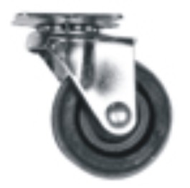
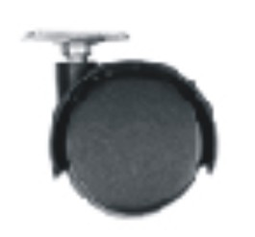

COD. | DESCRIPCION | PRECIO
RUEI-10 | RUEDA 25 c/Base y Municion | 565.30
RUEI-13 | RUEDA 30 c/Base y Municion | 626.90
RUEI-14 | RUEDA 40 c/Base y Municion | 808.48
RUEI-15 | RUEDA 50 c/Base y Municion | 1212.72
RUEI-16 | RUEDA 76 c/Base y Municion | 2425.39
RUEI-17 | RUEDA 101 c/Base y Municion | 2911.73
RUEI-40 | RUEDA DOBLE 40 c/Base de Hº Zinc. | 486.39
RUEI-41 | RUEDA DOBLE 50 c/Base de Hº Zinc | 587.40
RUEI-45 | RUEDA DOBLE 40 c/Rosca de 1/4 | 546.36
RUEI-46 | RUEDA DOBLE 50 c/Rosca de 1/4 | 647.40
RUEI-47 | RUEDA DOBLE 40 c/Rosca de 5/16 | 546.36
RUEI-48 | RUEDA DOBLE 50 c/Rosca de 5/16 | 647.40

ENVASE: CAJA con 4 unidades

T

